Sheet1
第十五届全国运动会广州地铁城市志愿者公示名单（含备选）
说明：请各正选志愿者及时加入对应【站点】微信群。
序号 | 学院 | 姓名 | 性别 | 学历 | 年级 | 站点 | 备注
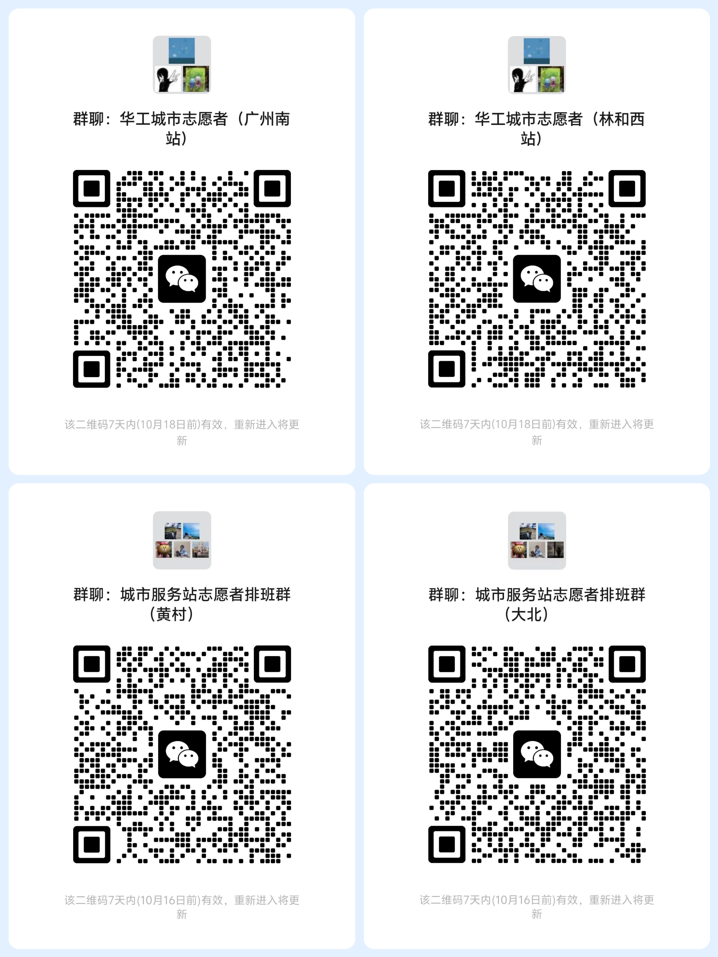
1 | 百步梯创新学院 | 窦梓萍 | 女 | 本科 | 2025 | 黄村站
2 | 百步梯创新学院 | 杜涔钰 | 女 | 本科 | 2025 | 黄村站
3 | 百步梯创新学院 | 甘青杰 | 男 | 本科 | 2025 | 黄村站
4 | 百步梯创新学院 | 何乔怡 | 女 | 本科 | 2025 | 黄村站
5 | 百步梯创新学院 | 黄子程 | 男 | 本科 | 2025 | 黄村站
6 | 百步梯创新学院 | 李可心 | 女 | 本科 | 2025 | 黄村站
7 | 百步梯创新学院 | 李宣莹 | 女 | 本科 | 2025 | 广州南站
8 | 百步梯创新学院 | 梁馨月 | 女 | 本科 | 2025 | 黄村站
9 | 百步梯创新学院 | 马灏镔 | 男 | 本科 | 2025 | 黄村站
10 | 百步梯创新学院 | 马婉琳 | 女 | 本科 | 2025 | 黄村站
11 | 百步梯创新学院 | 缪明磊 | 男 | 本科 | 2025 | 黄村站
12 | 百步梯创新学院 | 潘星玥 | 女 | 本科 | 2025 | 黄村站
13 | 百步梯创新学院 | 田露露 | 女 | 本科 | 2025 | 黄村站
14 | 百步梯创新学院 | 王艾佳 | 女 | 本科 | 2025 | 黄村站
15 | 百步梯创新学院 | 王浩宇 | 男 | 本科 | 2025 | 黄村站
16 | 百步梯创新学院 | 吴汉杰 | 男 | 本科 | 2025 | 黄村站
17 | 百步梯创新学院 | 杨朝旭 | 男 | 本科 | 2025 | 黄村站
18 | 百步梯创新学院 | 杨钦涵 | 女 | 本科 | 2025 | 黄村站
19 | 百步梯创新学院 | 岳甜 | 女 | 本科 | 2025 | 广州南站
20 | 百步梯创新学院 | 张郅睿 | 男 | 本科 | 2025 | 黄村站
21 | 百步梯创新学院 | 赵梓泉 | 女 | 本科 | 2025 | 黄村站
22 | 百步梯创新学院 | 朱若语 | 女 | 本科 | 2025 | 广州南站
23 | 材料科学与工程学院 | 毕琬宜 | 女 | 本科 | 2024 | 林和西站
24 | 材料科学与工程学院 | 蔡卓盈 | 女 | 本科 | 2023 | 林和西站
25 | 材料科学与工程学院 | 杜抒城 | 男 | 本科 | 2023 | 林和西站
26 | 材料科学与工程学院 | 樊明滔 | 男 | 本科 | 2025 | 广州南站
27 | 材料科学与工程学院 | 关旖旎 | 女 | 本科 | 2022 | 林和西站 | 志愿者骨干
28 | 材料科学与工程学院 | 何亚松 | 男 | 本科 | 2025 | 广州南站
29 | 材料科学与工程学院 | 胡千芊 | 女 | 本科 | 2025 | 黄村站
30 | 材料科学与工程学院 | 黄子瑜 | 男 | 本科 | 2021 | 林和西站
31 | 材料科学与工程学院 | 李昊 | 男 | 本科 | 2024 | 林和西站
32 | 材料科学与工程学院 | 李璐桐 | 女 | 本科 | 2024 | 林和西站
33 | 材料科学与工程学院 | 李熙 | 男 | 本科 | 2023 | 林和西站
34 | 材料科学与工程学院 | 李镇清 | 女 | 硕士 | 2024 | 黄村站
35 | 材料科学与工程学院 | 林玟晴 | 女 | 本科 | 2024 | 林和西站
36 | 材料科学与工程学院 | 刘琦 | 男 | 本科 | 2024 | 林和西站
37 | 材料科学与工程学院 | 刘祎璇 | 女 | 本科 | 2023 | 林和西站
38 | 材料科学与工程学院 | 刘昱妮 | 女 | 本科 | 2024 | 林和西站
39 | 材料科学与工程学院 | 秦梓萱 | 女 | 本科 | 2023 | 林和西站
40 | 材料科学与工程学院 | 申泽琦 | 男 | 本科 | 2024 | 林和西站
41 | 材料科学与工程学院 | 盛皖如 | 女 | 本科 | 2024 | 林和西站
42 | 材料科学与工程学院 | 孙熙辰 | 女 | 本科 | 2025 | 黄村站
43 | 材料科学与工程学院 | 唐金泽 | 男 | 本科 | 2025 | 广州南站
44 | 材料科学与工程学院 | 杨程宇 | 男 | 本科 | 2023 | 林和西站
45 | 材料科学与工程学院 | 袁舒俊 | 男 | 本科 | 2024 | 林和西站
46 | 材料科学与工程学院 | 赵兰娇 | 女 | 本科 | 2024 | 林和西站
47 | 材料科学与工程学院 | 钟梓健 | 男 | 本科 | 2022 | 林和西站
48 | 电力学院 | 范朝崴 | 男 | 硕士 | 2025 | 黄村站 | 志愿者骨干
49 | 电力学院 | 李瑞 | 男 | 硕士 | 2025 | 广州南站 | 志愿者骨干
50 | 电力学院 | 梁恩雪 | 女 | 硕士 | 2025 | 黄村站
51 | 电力学院 | 刘舜灏 | 男 | 硕士 | 2025 | 大学城北站
52 | 电子商务系 | 谢佩珈 | 女 | 本科 | 2025 | 黄村站
53 | 电子商务系 | 杨梓铭 | 女 | 本科 | 2025 | 黄村站
54 | 电子商务系 | 朱文山 | 男 | 本科 | 2025 | 黄村站
55 | 电子与信息学院 | 蔡慈涛 | 男 | 本科 | 2025 | 大学城北站
56 | 电子与信息学院 | 曾子涵 | 男 | 本科 | 2024 | 林和西站
57 | 电子与信息学院 | 陈美伊 | 女 | 本科 | 2025 | 大学城北站
58 | 电子与信息学院 | 陈壮峰 | 男 | 本科 | 2025 | 大学城北站
59 | 电子与信息学院 | 丁宇辰 | 男 | 本科 | 2025 | 黄村站
60 | 电子与信息学院 | 冯淑仪 | 女 | 本科 | 2025 | 大学城北站
61 | 电子与信息学院 | 高剑亮 | 男 | 本科 | 2024 | 林和西站
62 | 电子与信息学院 | 贾哲 | 男 | 本科 | 2025 | 大学城北站
63 | 电子与信息学院 | 冷宏涛 | 男 | 本科 | 2025 | 黄村站
64 | 电子与信息学院 | 黎宏昊 | 男 | 本科 | 2025 | 大学城北站
65 | 电子与信息学院 | 梁震怀 | 男 | 本科 | 2025 | 大学城北站 | 志愿者骨干
66 | 电子与信息学院 | 刘瑞阳 | 男 | 硕士 | 2025 | 大学城北站
67 | 电子与信息学院 | 刘舒华 | 女 | 硕士 | 2025 | 大学城北站
68 | 电子与信息学院 | 任淼 | 男 | 本科 | 2025 | 大学城北站
69 | 电子与信息学院 | 王春源 | 男 | 本科 | 2021 | 林和西站
70 | 电子与信息学院 | 王宏宇 | 男 | 本科 | 2025 | 大学城北站
71 | 电子与信息学院 | 肖翊轩 | 女 | 本科 | 2025 | 黄村站
72 | 电子与信息学院 | 谢莹瑾 | 女 | 本科 | 2024 | 林和西站 | 志愿者骨干
73 | 电子与信息学院 | 杨思源 | 男 | 本科 | 2025 | 广州南站 | 志愿者骨干
74 | 电子与信息学院 | 姚镇康 | 男 | 硕士 | 2025 | 大学城北站
75 | 电子与信息学院 | 叶允韬 | 男 | 博士 | 2025 | 体育西站 | 志愿者骨干
76 | 电子与信息学院 | 余锦梅 | 女 | 硕士 | 2025 | 广州南站 | 志愿者骨干
77 | 电子与信息学院 | 袁鹏 | 男 | 硕士 | 2024 | 林和西站
78 | 电子与信息学院 | 张一帆 | 女 | 本科 | 2024 | 林和西站
79 | 电子与信息学院 | 张宇恒 | 男 | 本科 | 2025 | 黄村站
80 | 电子与信息学院 | 张智轩 | 男 | 本科 | 2025 | 广州南站
81 | 电子与信息学院 | 赵汉坤 | 男 | 本科 | 2024 | 林和西站
82 | 电子与信息学院 | 赵映赐 | 男 | 本科 | 2024 | 林和西站
83 | 电子与信息学院 | 赵梓康 | 男 | 本科 | 2024 | 林和西站
84 | 电子与信息学院 | 钟俊宏 | 男 | 本科 | 2025 | 广州南站
85 | 电子与信息学院 | 钟明豆 | 女 | 本科 | 2024 | 林和西站
86 | 电子与信息学院 | 周嘉瑞 | 男 | 本科 | 2024 | 林和西站
87 | 电子与信息学院 | 周骏骐 | 男 | 本科 | 2024 | 林和西站
88 | 电子与信息学院 | 朱桔睿 | 男 | 本科 | 2025 | 黄村站
89 | 法学院（知识产权学院） | 陈博 | 男 | 本科 | 2025 | 大学城北站
90 | 法学院（知识产权学院） | 赖怡婷 | 女 | 硕士 | 2025 | 黄村站
91 | 法学院（知识产权学院） | 吴林澍 | 女 | 本科 | 2025 | 大学城北站 | 志愿者骨干
92 | 法学院（知识产权学院） | 杨宸萱 | 女 | 本科 | 2025 | 大学城北站
93 | 法学院（知识产权学院） | 张芷祺 | 女 | 本科 | 2024 | 大学城北站
94 | 工商管理学院 | 王宇田 | 女 | 本科 | 2025 | 大学城北站
95 | 工商管理学院 | 张王抗 | 男 | 本科 | 2025 | 大学城北站
96 | 公共管理学院 | 陈伊淳 | 女 | 本科 | 2025 | 黄村站
97 | 公共管理学院 | 胡美玲 | 女 | 硕士 | 2025 | 广州南站
98 | 公共管理学院 | 申子凤 | 女 | 硕士 | 2025 | 黄村站 | 志愿者骨干
99 | 公共管理学院 | 王英桢 | 女 | 本科 | 2024 | 林和西站
100 | 公共管理学院 | 徐湘莹 | 女 | 本科 | 2024 | 大学城北站
101 | 公共管理学院 | 闫璇雅 | 女 | 本科 | 2025 | 大学城北站
102 | 公共管理学院 | 阳利玮 | 女 | 硕士 | 2025 | 广州南站 | 志愿者骨干
103 | 化学与化工学院 | 陈顺 | 男 | 本科 | 2022 | 林和西站
104 | 化学与化工学院 | 丁立林 | 女 | 硕士 | 2025 | 大学城北站
105 | 化学与化工学院 | 郭翔铭 | 男 | 本科 | 2024 | 林和西站
106 | 化学与化工学院 | 李春蕾 | 女 | 本科 | 2024 | 黄村站
107 | 化学与化工学院 | 李昊欣 | 男 | 硕士 | 2025 | 大学城北站
108 | 化学与化工学院 | 梁庆瑜 | 女 | 本科 | 2025 | 大学城北站
109 | 化学与化工学院 | 林俊铭 | 男 | 本科 | 2025 | 广州南站
110 | 化学与化工学院 | 刘清华 | 男 | 硕士 | 2025 | 大学城北站
111 | 化学与化工学院 | 刘苔芯 | 女 | 本科 | 2025 | 黄村站
112 | 化学与化工学院 | 刘艺彬 | 男 | 本科 | 2022 | 广州塔站
113 | 化学与化工学院 | 彭泉铭 | 男 | 硕士 | 2025 | 大学城北站
114 | 化学与化工学院 | 丘小卉 | 女 | 本科 | 2025 | 大学城北站
115 | 化学与化工学院 | 冉智文 | 男 | 本科 | 2023 | 林和西站
116 | 化学与化工学院 | 王晓娇 | 女 | 硕士 | 2025 | 黄村站
117 | 化学与化工学院 | 王仪月 | 女 | 本科 | 2024 | 林和西站
118 | 化学与化工学院 | 杨丽珊 | 女 | 本科 | 2022 | 林和西站
119 | 化学与化工学院 | 杨澍 | 男 | 本科 | 2025 | 大学城北站
120 | 化学与化工学院 | 姚坤 | 男 | 本科 | 2023 | 林和西站
121 | 化学与化工学院 | 叶文浩 | 男 | 本科 | 2024 | 林和西站
122 | 化学与化工学院 | 余高田 | 女 | 硕士 | 2024 | 林和西站 | 志愿者骨干
123 | 化学与化工学院 | 张佳 | 女 | 本科 | 2025 | 黄村站
124 | 化学与化工学院 | 张家惠 | 女 | 本科 | 2023 | 林和西站
125 | 化学与化工学院 | 张宇轩 | 男 | 本科 | 2024 | 林和西站
126 | 化学与化工学院 | 章卓尔 | 女 | 本科 | 2025 | 大学城北站
127 | 化学与化工学院 | 赵思琦 | 男 | 本科 | 2022 | 林和西站
128 | 化学与化工学院 | 钟雯丽 | 女 | 硕士 | 2025 | 广州南站
129 | 化学与化工学院 | 周丹 | 女 | 硕士 | 2025 | 黄村站
130 | 机械与汽车工程学院 | 曾庆源 | 男 | 本科 | 2025 | 大学城北站
131 | 机械与汽车工程学院 | 范黎 | 女 | 硕士 | 2025 | 黄村站 | 志愿者骨干
132 | 机械与汽车工程学院 | 孙人灏 | 男 | 本科 | 2022 | 林和西站
133 | 机械与汽车工程学院 | 徐子江 | 男 | 本科 | 2025 | 大学城北站
134 | 建筑学院 | 何锦洪 | 男 | 本科 | 2024 | 林和西站
135 | 建筑学院 | 李婕纯 | 女 | 硕士 | 2025 | 大学城北站
136 | 建筑学院 | 梁译文 | 女 | 硕士 | 2025 | 大学城北站
137 | 建筑学院 | 郑丹彤 | 女 | 硕士 | 2025 | 大学城北站
138 | 经济与金融学院 | 陈笛柳 | 女 | 本科 | 2025 | 大学城北站
139 | 经济与金融学院 | 陈艺涵 | 女 | 本科 | 2025 | 黄村站
140 | 经济与金融学院 | 黄章茗 | 女 | 本科 | 2025 | 大学城北站
141 | 经济与金融学院 | 廖梓元 | 女 | 本科 | 2025 | 黄村站
142 | 经济与金融学院 | 孙君毅 | 女 | 本科 | 2025 | 黄村站
143 | 经济与金融学院 | 王雨霏 | 女 | 本科 | 2025 | 黄村站
144 | 经济与金融学院 | 吴怡杭 | 女 | 本科 | 2025 | 大学城北站
145 | 经济与金融学院 | 武学剑 | 男 | 本科 | 2025 | 大学城北站
146 | 经济与金融学院 | 杨留进 | 男 | 本科 | 2025 | 大学城北站
147 | 经济与金融学院 | 郑景元 | 女 | 硕士 | 2024 | 黄村站 | 志愿者骨干
148 | 经济与金融学院 | 郑静莹 | 女 | 本科 | 2025 | 大学城北站
149 | 经济与金融学院 | 祝怡琳 | 女 | 本科 | 2025 | 大学城北站 | 志愿者骨干
150 | 旅游管理系 | 杨甜甜 | 女 | 硕士 | 2025 | 黄村站
151 | 马克思主义学院 | 赖冬婷 | 女 | 硕士 | 2024 | 林和西站
152 | 铭诚书院 | 梁俊毅 | 男 | 本科 | 2024 | 大学城北站
153 | 前沿软物质学院 | 栾澳洋 | 男 | 硕士 | 2025 | 黄村站
154 | 轻工科学与工程学院 | 丁婕 | 女 | 博士 | 2025 | 林和西站
155 | 轻工科学与工程学院 | 范成戬 | 男 | 本科 | 2025 | 大学城北站
156 | 轻工科学与工程学院 | 高红艳 | 女 | 硕士 | 2025 | 大学城北站
157 | 轻工科学与工程学院 | 阚志瑾 | 男 | 硕士 | 2025 | 黄村站 | 志愿者骨干
158 | 轻工科学与工程学院 | 李思学 | 女 | 硕士 | 2025 | 广州南站
159 | 轻工科学与工程学院 | 李园智 | 男 | 硕士 | 2025 | 黄村站
160 | 轻工科学与工程学院 | 林俊豪 | 男 | 硕士 | 2025 | 大学城北站 | 志愿者骨干
161 | 轻工科学与工程学院 | 潘浩浩 | 男 | 硕士 | 2025 | 大学城北站
162 | 轻工科学与工程学院 | 王楷霖 | 男 | 硕士 | 2025 | 大学城北站
163 | 轻工科学与工程学院 | 魏皓阳 | 男 | 本科 | 2025 | 大学城北站
164 | 轻工科学与工程学院 | 张心怡 | 女 | 硕士 | 2025 | 黄村站 | 志愿者骨干
165 | 轻工科学与工程学院 | 张智富 | 男 | 本科 | 2025 | 大学城北站
166 | 轻工科学与工程学院 | 赵俊茹 | 女 | 硕士 | 2025 | 黄村站 | 志愿者骨干
167 | 轻工科学与工程学院 | 郑皓文 | 男 | 硕士 | 2025 | 黄村站 | 志愿者骨干
...

